关系图
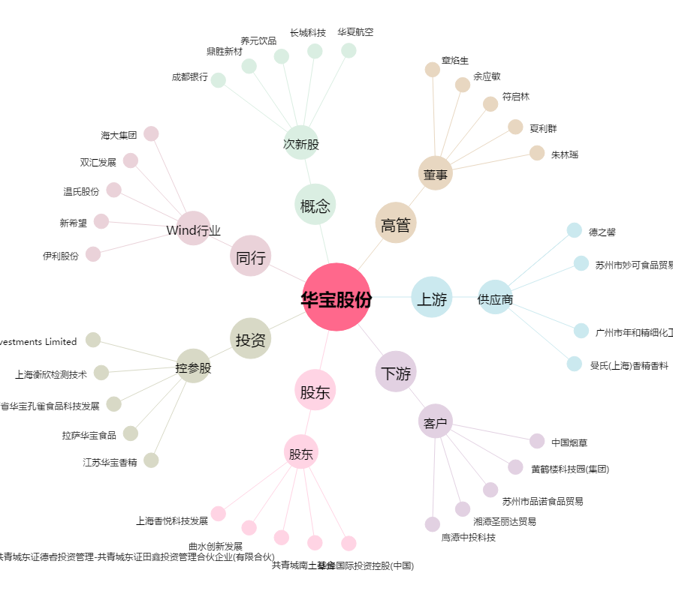
华宝股份[300741.SZ] - 关系概览图

